Identificación
Nombre | Andrés Holguín Restrepo
Correo | aholguinr@unal.edu.co
CC | 1000794275
Carrera | Ingeniería Mecatrónica
Semestres | 10

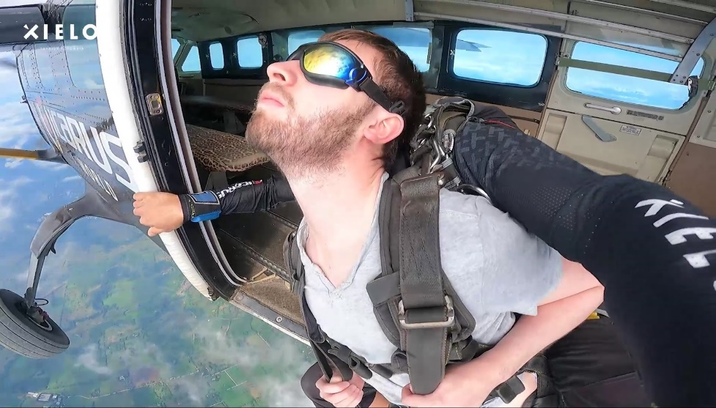
Imágen

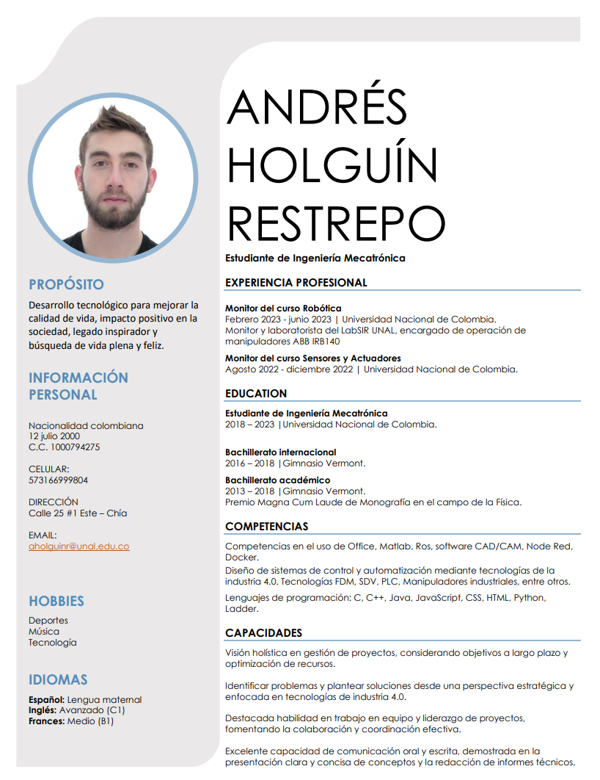
CV

Cronograma
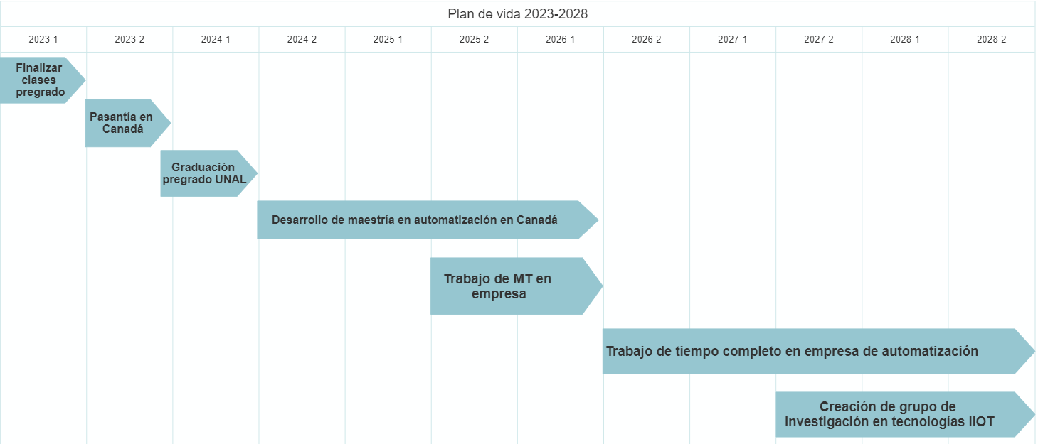
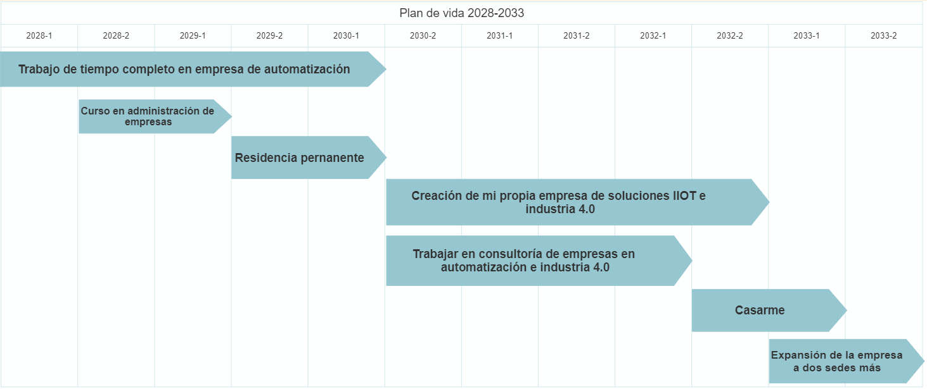
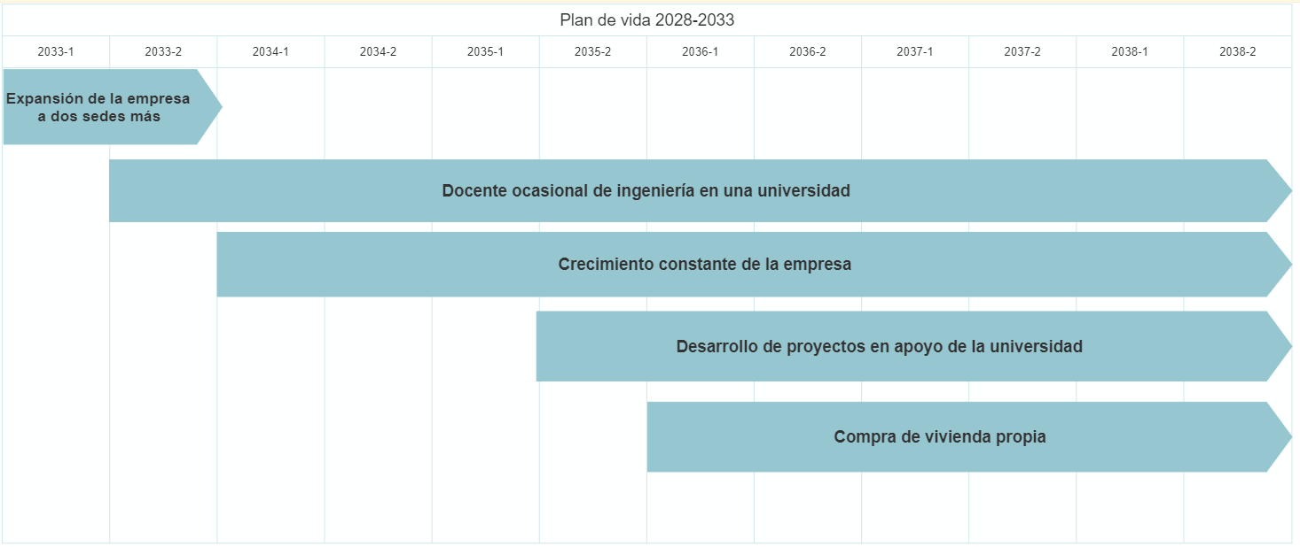
Año | 2023 |  | 2024 |  | 2025 |  | 2026 |  | 2027 |  | 2028 |  | 2029 |  | 2030 |  | 2031 |  | 2032 |  | 2033 |  | 2034 |  | 2035 |  | 2036 |  | 2037 |  | 2038
Semestre | 1 | 2 | 1 | 2 | 1 | 2 | 1 | 2 | 1 | 2 | 1 | 2 | 1 | 2 | 1 | 2 | 1 | 2 | 1 | 2 | 1 | 2 | 1 | 2 | 1 | 2 | 1 | 2 | 1 | 2 | 1 | 2
Actividad | Finalizar clases pregrado
 |  | Pasantía en Canadá
 |  |  | Graduación pregrado UNAL
 |  |  |  | Desarrollo de maestría en automatización 4.0 en Canadá
 |  |  |  |  |  | Trabajo de medio tiempo en industria de automatización
 |  |  |  |  |  |  |  | Trabajo de tiempo completo en industria de automatización
 |  |  |  |  |  |  |  |  |  | Creación de grupo de investigación en tecnologías IIOT
 |  |  |  |  |  |  |  |  |  |  |  | Curso en administración de empresas
 |  |  |  |  |  |  |  |  |  |  |  |  |  | Proceso de residencia permanente
 |  |  |  |  |  |  |  |  |  |  |  |  |  |  |  | Trabajar en consultoría de empresas de automatización e industria 4.0
 |  |  |  |  |  |  |  |  |  |  |  |  |  |  |  | Creación de mi propia empresa de soluciones IIOT e industria 4.0
 |  |  |  |  |  |  |  |  |  |  |  |  |  |  |  |  |  |  |  | Casarme
 |  |  |  |  |  |  |  |  |  |  |  |  |  |  |  |  |  |  |  |  | Expansión de la empresa a dos sedes más
 |  |  |  |  |  |  |  |  |  |  |  |  |  |  |  |  |  |  |  |  |  | Docente ocsaional de ingeniería en una universidad
 |  |  |  |  |  |  |  |  |  |  |  |  |  |  |  |  |  |  |  |  |  |  | Crecimiento constante de la empresa
 |  |  |  |  |  |  |  |  |  |  |  |  |  |  |  |  |  |  |  |  |  |  |  |  |  | Desarrollo de proyectos en apoyo de la universidad de trabajo
 |  |  |  |  |  |  |  |  |  |  |  |  |  |  |  |  |  |  |  |  |  |  |  |  |  |  | Compra de vivienda propia

